SPCF
Спецификация:

Функция расчета квартальной премии является частью процесса обработки данных сотрудников компании.
Данная функция реализует расчет квартальной премии в зависимости от количества букв в фамилии сотрудника
и размера его\ее заработной платы (1 буква -10%, 2 -20 % и т.д. 10 и более – 100%).

Интерфейс пользователя реализован в виде окна, которое появляется после того, как будет выбран линк
«Расчет квартальной премии» на странице «Расчетный листок» web-приложения «БУЗП».

Графический интерфейс представлен ниже:

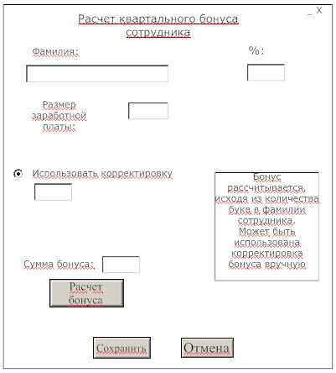
 | Поле «%:» - рассчитываемое, не редактируемое, используется для отображения процента,
 | который будет составлять премия от размера заработной платы;

 | Поле «Размер заработной платы» - редактируемое, числовое значение;

 | Поле «Использовать корректировку» - редактируемое, числовое значение.
 | Не используется, если не включен radiobutton.

 | Поле «Cумма бонуса:»- не редактируемое, отображает сумму премии после расчета.

